Hoja1
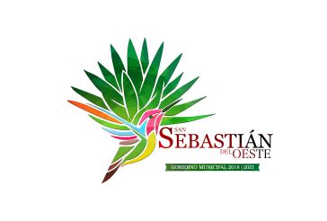
Municipio de San Sebastian del Oeste, Jalisco
Formato del ejercicio y destino de gasto federalizado y reintegros
Al Ejercicio 2019 Trimestre 2 DE 2019
Programa o Fondo | Destino de los Recursos | Ejercicio |  | Reintegro
 |  | DEVENGADO | PAGADO
FONDO DE INFRAESTRUCTURA SOCIAL MUNICIPAL | VARIAS OBRAS DE INFRAESTRUCTURA | $1,670,770.88 | $1,670,770.88 | $-
FONDO DE FORTALECIMIENTO | SEGURIDAD PUBLICA Y ALUMBRADO PUBLICO | $1,612,083.14 | $1,612,083.14 | $-

